Лист1
ООО «Яковлевский лен»
Россия, 155550 Ивановская обл., г.Приволжск, ул. Революционная, 119
Телефон: 8 (910) 985-45-15 8 (980) 693-93-93
www.lenmagazin.ru e-mail: trade@lenmagazin.ru
Скатерти жаккардовые лен 100%
Фото | Артикул, Рисунок | Цвет | размер | Цена в руб. | Заказ | Сумма
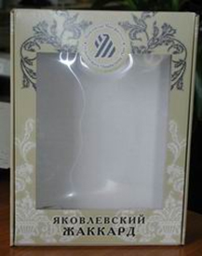 | Подарочная коробка |  | 27*36*7 | 155 |  | 0.00
Итого |  |  |  |  | 0 | 0.00
 | 11С-3ЯК Герань | бежевый | 150*150 | 1200 |  | 0.00
 | 11с-3ЯК рис.Елена | белый | 150*250 | 1800
 |  |  | 150*300 | 2200 |  | 0.00
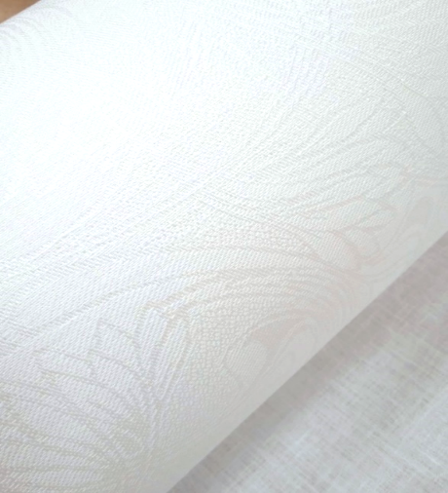 | 11с-3ЯК рис. Ришелье | белый | 150*250 | 1800 |  | 0.00
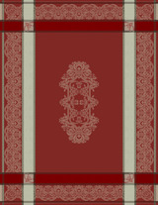 | 0с-32ЯК рис. Каприз | кр/сер | 178*310 | 2700 |  | 0.00
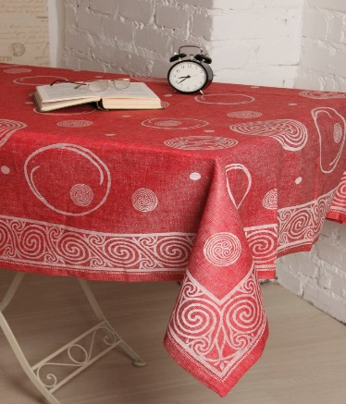 | 0С-53ЯК Шары | красный | 150*250 | 2100 |  | 0.00
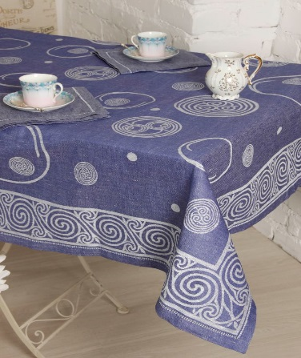 | 0С-53ЯК Шары | синий | 150*250 | 2100 |  | 0.00
Итого |  |  |  |  | 0 | 0.00
ВСЕГО |  |  |  |  | 0 | 0.00

